Challenge
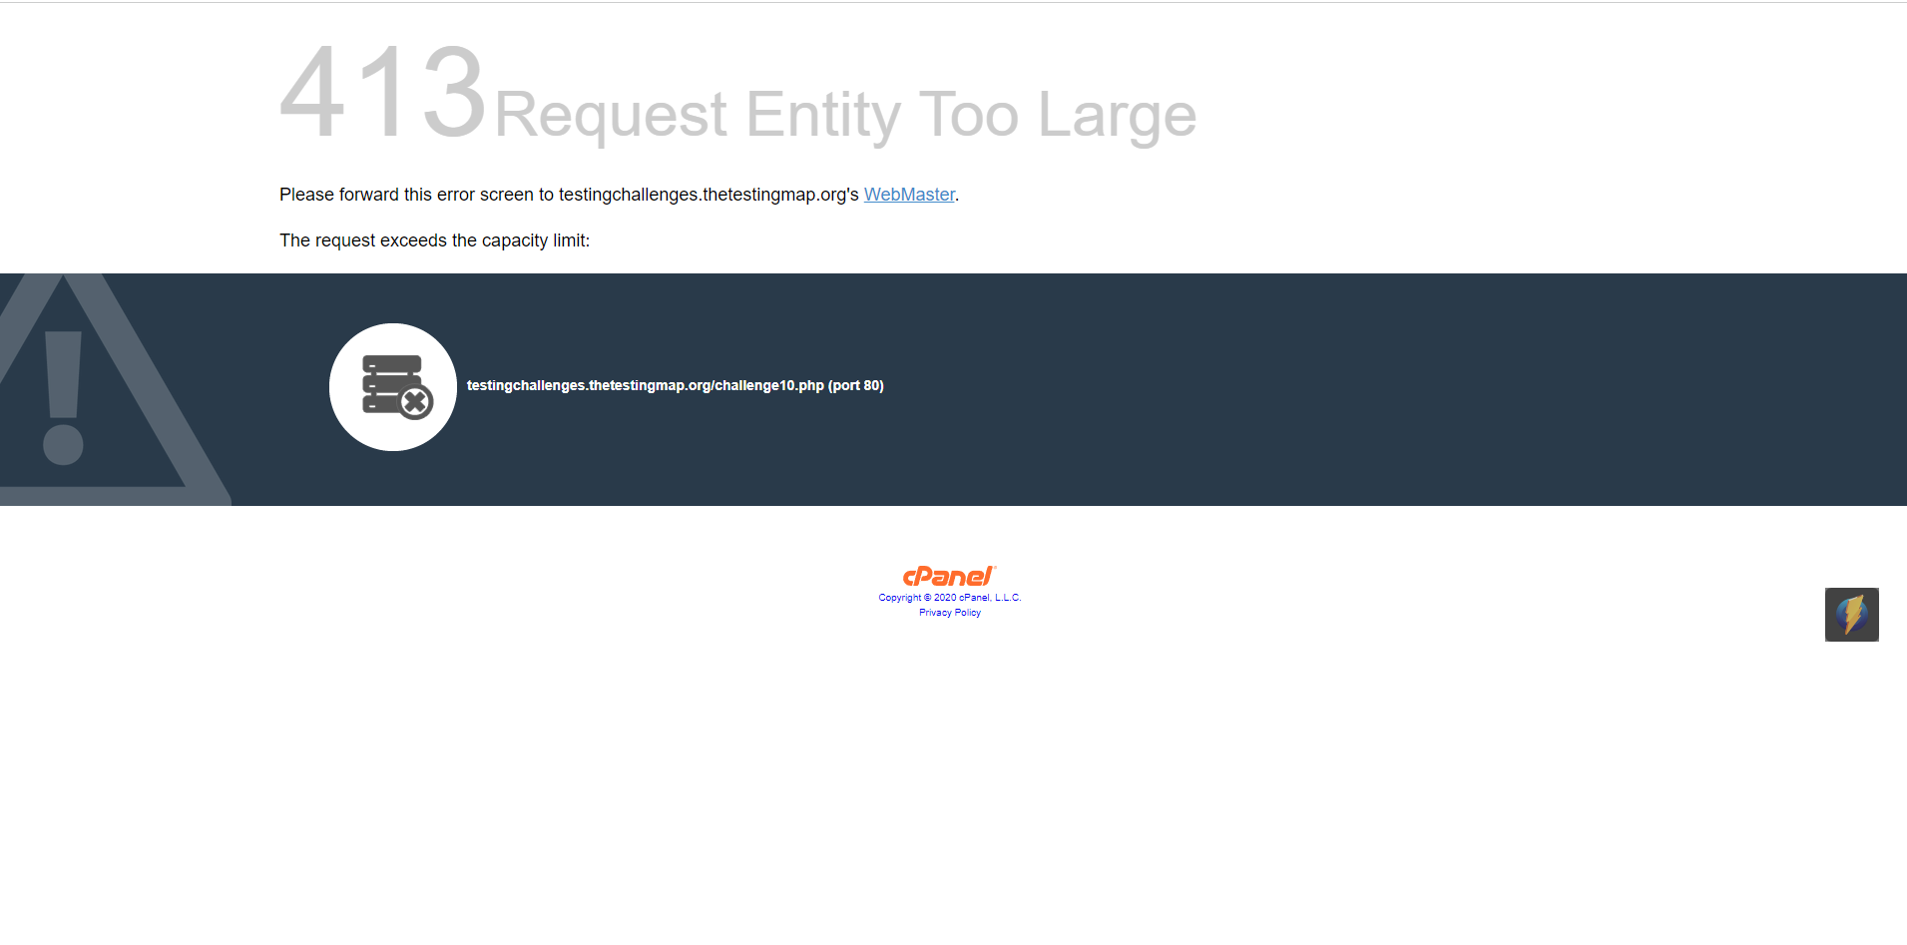
http://testingchallenges.thetestingmap.org/ |  |  | 1 2 6 8 10

Challenge #1

1 | Valid | Alex
2 | not alphabetic | Alex1
3 | min value (1 value) | A
4 | max value (30 values) | aaaaaaaaaaaaaaaaaaaaaaaaaaaaaa
5 | more than max values | aaaaaaaaaaaaaaaaaaaaaaaaaaaaaaA
6 | empty
7 | space
8 | space at the middle | Alex Jack
9 | space at the start | Alex
10 | space at the end | Alex
11 | not latin (russian) | Алеша
12 | use JS | <script>alert('Alex')</script>
13 | html tags | <h1>Alex</h1>
14 | include ' | Alex'LA

15 | хранится в куках | oi32jnxd42390slk345
16 | коммент в index.php | dfjwGGe82H43g3uRiy53h
17 | неиспользованный css (ошибка в девтулс) | detailsoverviewnow.css
18 | скрытое поля с правами админа в index.php

Challenge #2

 | 1e-2 | 0.01 | не подходит
 |  |  | Ответ - через девтулс поменять значение с number на string\boolean и тп. У меня вначале проскакивала похожая идея (правда в девтулсе просто ввести готовое значение или еще что), но я не считал ее валидной, тк в девтулс мы меняем локально и после рефреша страницы это все равно собьется и смысл отсутствовал, но, тк там определяется тип для пременной - другое дело

Challenge #6
 |  | Время на которое заказать такси |  |  |  |  | курсив - сработало
1 | less than 1h
2 | last day of 2017 | 31/12/2016 23:59 |  | заказ такси | Valid time | invalid time
3 | first day of 2018 | 01/01/2018 00:00 |  |  | +1hour | +59min
4 | zero day | 00/01/2017 9:54 |  |  | +1hour 1min | +0min
5 | zero month | 24/00/2017 9:54 |  |  | ?next day | +1min
6 | invalid day | 32/01/2017 9:54 |  |  | ?next month | preview day
7 | invalid mounth | 24/13/2017 9:54 |  |  |  | preview month
8 | invalid hours | 25/03/2017 24:31
9 | minus hours | 25/03/2017 -1:32
10 | invalid minutes | 25/03/2017 12:61
11 | minus numbers | 25/03/2017 12:-1
12 | 30 days for 29 days month | 29 February 2017 |  |  |  | first date of next year
13 | 31 days for 30 days month | 31 April |  |  |  | last date of preview year
14 |  | 26/03/2017 02:00 | перевод на летнее время в 1.59.59 на 03.00
15 |  | 29/10/2017 02:00 | переврд на зимнее в 3.00 на 2.00
16 |  | 26/03/2017 02:59 | аналогично 14
17
18

Challenge #8
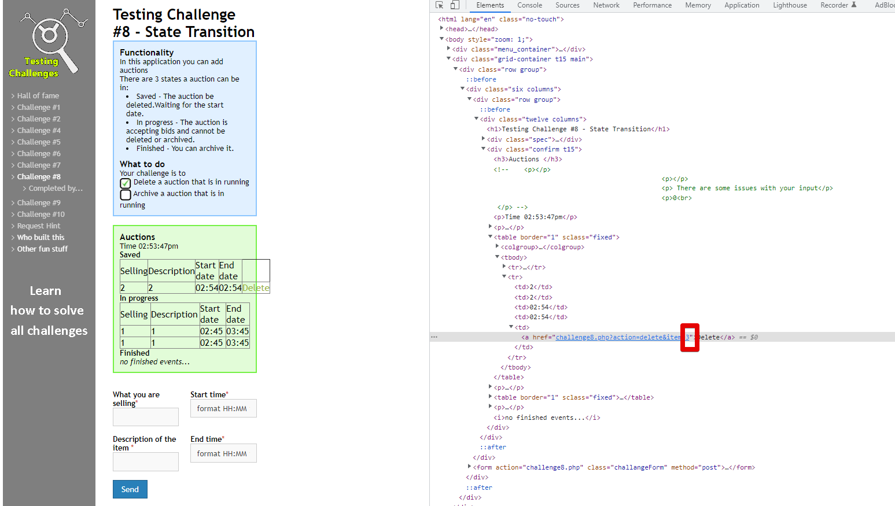
 |  |  |  |  |  |  | 1. добавляем в поле "Saved" значения 2. добавляем в поле "IN progress" значения 3. Меняем item на тот, который хотим удалить 4.Жмем на "Delete" баттон в категории "Saved" (Ittem нумеруется по мере добавления в бд) Для 2-го задания аналогично, только для кнопки "Archive" меняем item\

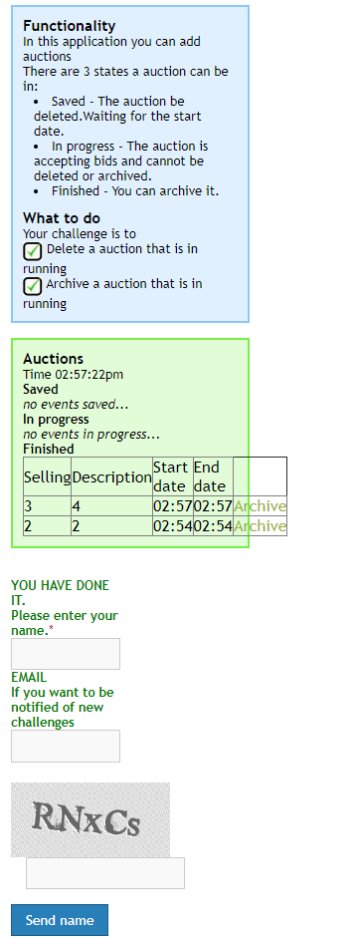

Challenge #10
 | БАГИ по приоритету
1 | Авторизация на странице http://testingchallenges.thetestingmap.org/login/login.php выполняется при любых значениях для login и pw, главное, чтобы поля были не пусты
2 | JavaScript обрабатывается через строку ввода при создании юзера http://testingchallenges.thetestingmap.org/challenge10.php |  |  |  |  |  | <script>alert('HELLO')</script>
3 | XSS обрабатываетсяв строке ввода |  |  |  |  |  | <%... Statement stmt = conn.createStatement(); ResultSet rs = stmt.executeQuery("select * from emp where id="+eid); if (rs != null) { rs.next(); String name = rs.getString("name"); %> Employee Name: <%= name %>
4 | После клика по кнопке рефреш в браузере, ранее добвленная строка добавляется повторно. Если удалить строку - предыдущая строка удаляется
5 | Отсутствует ограничение на макс велечину либо оно слишком велико, тк при вводе огромного значения оно перекрывает кнопку Submit и дальше создавать юзеров невозможно
6 | Если скопировать куки и вставить в это же поле на другой странице, то все введенные данные корректно подхватываются
7 | Возможность создания пользователя с уже созданным в бд username
8 | Теги html применяются в БД при создании юзера |  |  |  |  |  | <h1>User</h1>
9 | Заполнение каждого из полей только пробелами (пробелы применяются в качестве значения) при создании юзера
10 | Использование русских символов при создании
11 | Спецсимволы допустимы !*-+@ во всех полях при создании
12 | Допустимо логин=пароль при создании юзера
13 | На странице создания юзера через девтулс можно менять типы полей и таким образом записать то или иное значение в бд
14 | Допустимы логины Administrator, admin и тп для поля username при создании юзера
15 | На странице http://testingchallenges.thetestingmap.org/login/login.php после выбора языка и успешной авторизации выбранный язык не применяется |  |  |  |  |  | The site has to be translated into English, French, Italian and German For now just the log in page is ready. It is the first build.
16 | Отсутствует сообщения-состояния о пустых полях (Авторизация с пустыми полями логин и пароль). С 1 из пустых обрабатывается корректно
17 | На странице авторизации http://testingchallenges.thetestingmap.org/login/login.php: 1.Сменить язык (по умолчания EN) 2.Клик по кнопке "s'identifier" AR Язык сбросился на установленный по умолчанию (EN)
18 | Некорректный перевод s'identifier на http://testingchallenges.thetestingmap.org/login/login.php
19 | Ошибка в консоли на странице http://testingchallenges.thetestingmap.org/challenge10.php

 | 5

